Asfalt
TRADISJONELL ASFALT (snitt av AGB/AG/AB/SKA) |  |  |  | TRADISJONELL ASFALT m/BIOBRENSEL I A3 |  |  | ASFALT m/BIOBINDER I A1 OG BIOBRENSEL I A3 |  |  | ASFALT m/BIOBINDER og 10% GJENBRUKSASFALT I A1 |  |  | ASFALT m/BIOBINDER og 10% GJENBRUKSASFALT I A1 OG BIOBRENSEL I A3 |  |  | ASFALT m/BIOBINDER og 30% GJENBRUKSASFALT I A1 OG BIOBRENSEL I A3

Mengde asfalt | m³ |  |  | Mengde asfalt | m³ |  | Mengde asfalt | m³ |  | Mengde asfalt | m³ |  | Mengde asfalt | m³ |  | Mengde asfalt | m³
Omgjøringsfaktor | tonn/m³ | 3 |  | Omgjøringsfaktor | tonn/m³ | 3 | Omgjøringsfaktor | tonn/m³ | 3 | Omgjøringsfaktor | tonn/m³ | 3 | Omgjøringsfaktor | tonn/m³ | 3 | Omgjøringsfaktor | tonn/m³ | 3 | VA-kalkulator
 |  |  |  |  |  |  |  |  |  |  |  |  |  |  |  |  |  |  | Diesel, B20, materialer | 0.164 | kg CO₂/tkm
Mengde asfalt | tonn | 0 |  | Mengde asfalt | tonn | 0 | Mengde asfalt | tonn | 0 | Mengde asfalt | tonn | 0 | Mengde asfalt | tonn | 0 | Mengde asfalt | tonn | 0 | Bio - konvensjonell, materialer | 0.035 | kg CO₂/tkm
Utslippsfaktor asfalt | kg CO₂e/tonn | 42.0 |  | Utslippsfaktor asfalt | kg CO₂e/tonn | 23.7 | Utslippsfaktor asfalt | kg CO₂e/tonn | 13.7 | Utslippsfaktor asfalt | kg CO₂e/tonn | 31.5 | Utslippsfaktor asfalt | kg CO₂e/tonn | 19.9 | Utslippsfaktor asfalt | kg CO₂e/tonn | 17.2 | Bio - avansert, materialer | 0.018 | kg CO₂/tkm
 |  |  |  |  |  |  |  |  |  |  |  |  |  |  |  |  |  |  | Elektrisk NO, materialer | 0.001 | kg CO₂/tkm
Transport fra leverandør | km |  |  | Transport fra leverandør | km |  | Transport fra leverandør | km |  | Transport fra leverandør | km |  | Transport fra leverandør | km |  | Transport fra leverandør | km |  | Elektrisk EU+NO, materialer | 0.008 | kg CO₂/tkm
Utslippsfaktor transport | kg CO₂e/tkm | 0.16 |  | Utslippsfaktor transport | kg CO₂e/tkm | 0.16 | Utslippsfaktor transport | kg CO₂e/tkm | 0.16 | Utslippsfaktor transport | kg CO₂e/tkm | 0.16 | Utslippsfaktor transport | kg CO₂e/tkm | 0.16 | Utslippsfaktor transport | kg CO₂e/tkm | 0.16
 |  |  |  |  |  |  |  |  |  |  |  |  |  |  |  |  |  |  | asfalt vekt | 1500.0 | kg/m³
Legging av asfalt | ldiesel/t | 1 |  | Legging av asfalt | ldiesel/t | 1 | Legging av asfalt | ldiesel/t | 1 | Legging av asfalt | ldiesel/t | 1 | Legging av asfalt | ldiesel/t | 1 | Legging av asfalt | ldiesel/t | 1 | asfalt tykkelse | 0.0 | m
Utslippsfaktor anleggsdiesel | kg CO₂e/l | 3.0 |  | Utslippsfaktor anleggsdiesel | kg CO₂e/l | 3.0 | Utslippsfaktor anleggsdiesel | kg CO₂e/l | 3 | Utslippsfaktor anleggsdiesel | kg CO₂e/l | 3 | Utslippsfaktor anleggsdiesel | kg CO₂e/l | 3 | Utslippsfaktor anleggsdiesel | kg CO₂e/l | 3

Totalt utslipp | kg CO₂e | 0 |  | Totalt utslipp | kg CO₂e | 0 | Totalt utslipp | kg CO₂e | 0 | Totalt utslipp | kg CO₂e | 0 | Totalt utslipp | kg CO₂e | 0 | Totalt utslipp | kg CO₂e | 0 | Tettheter/egenvekter vegLCA v5.10b
 |  |  |  |  |  |  |  |  |  |  |  |  |  |  |  |  |  |  | Asfalt | 2.5 | t/m³
Totalt årlig utslipp | kg CO₂e/år | 0 |  | Totalt årlig utslipp | kg CO₂e/år | 0 | Totalt årlig utslipp | kg CO₂e/år | 0 | Totalt årlig utslipp | kg CO₂e/år | 0 | Totalt årlig utslipp | kg CO₂e/år | 0 | Totalt årlig utslipp | kg CO₂e/år | 0 | Asfaltert grus | 2.4 | t/m³
 |  |  |  |  |  |  |  |  |  |  |  |  |  |  |  |  |  |  | EPS 200 | 30.0 | kg/m³
 |  |  |  |  |  |  |  |  |  |  |  |  |  |  |  |  |  |  | XPS 400 | 35.0 | kg/m³

 |  |  | FORSKJELL KLIMAGASSUTSLIPP FRA TRADISJONELL ASFALT
...
 |  |  |  | Besparelse | kg CO₂e | 0 | Besparelse | kg CO₂e | 0 | Besparelse | kg CO₂e | 0 | Besparelse | kg CO₂e
 |  |  |  |  | tonn CO₂e | 0 |  | tonn CO₂e | 0 |  | tonn CO₂e | 0 |  | tonn CO₂e
...
Transport forutsettes å skje med dieseldrevet lastebil/betongbil. Utslippsfaktoren er hentet fra VegLCA - Materialtransport (transport av materialer inn til prosjektet).
 |  |  |  | Data fra vegLCA v5.10b
 |  |  |  | Asfaltert grus (Ag) | 3.00E-02 | kg CO₂e/kg
 |  |  |  | Asfaltert pukk (Ap) | 3.00E-02 | kg CO₂e/kg
 |  |  |  | Asfaltgrusbetong (Agb) | 4.20E-02 | kg CO₂e/kg
 |  |  |  | Asfaltbetong (Ab) | 4.80E-02 | kg CO₂e/kg
 |  |  |  | Asfaltbetong (Ab PMB) | 5.70E-02 | kg CO₂e/kg
 |  |  |  | Mykasfalt (Ma) | 3.90E-02 | kg CO₂e/kg
 |  |  |  | Asfaltskumgrus (Asg) | 1.82E-02 | kg CO₂e/kg
 |  |  |  | Skjelettasfalt (Ska) | 4.80E-02 | kg CO₂e/kg
 |  |  |  | Skjelettasfalt (Ska PMB) | 5.80E-02 | kg CO₂e/kg
 |  |  |  | Støpeasfalt (Sta) | 5.20E-02 | kg CO₂e/kg
 |  |  |  | Topeka (Top) | 5.20E-02 | kg CO₂e/kg
 |  |  |  | Emulsjonsgrus (Esg) | 1.82E-02 | kg CO₂e/kg
 |  |  |  | Gjenbruksasfalt (Gja) | 3.63E-03 | kg CO₂e/kg
 |  |  |  | Drensasfalt (Da) | 4.20E-02 | kg CO₂e/kg
 |  |  |  | Tynndekke (T) | 5.20E-02 | kg CO₂e/kg
 |  |  |  | Slamasfalt (Sla) | 5.20E-02 | kg CO₂e/kg
...

Overskuddsmasser
...
 |  |  |  |  |  | Forutsetning: Frostfri dybde i begge tilfeller
UTSLIPP |  |  | UTSLIPP |  |  | Morene, sand, grus | 1.00 | 1.25 | 1.10
Utslipp materialproduksjon | kg CO₂e | 0 | Utslipp materialproduksjon | kg CO₂e | 0 | Leire, silt | 1.00 | 1.15 | 1.00
Utslipp transport | kg CO₂e | 0 | Utslipp transport | kg CO₂e | 0 | Jord | 1.00 | 1.20 | 1.05

Totalt utslipp | kg CO₂e | 0 | Totalt utslipp | kg CO₂e | 0 | Jord og leire | 1.63 | tonn/lm³ | VegLCA
 |  |  |  |  |  | Sprengstein | 1.66 | tonn/lm³ | VegLCA
 |  |  |  |  |  | Grus/pukk | 1.55 | tonn/lm³ | VegLCA

FORSKJELL KLIMAGASSUTSLIPP

Transport forutsettes å skje med dieseldrevet lastebil/betongbil. Utslippsfaktoren er hentet fra VegLCA - Materialtransport (transport av materialer inn til prosjektet).
Pukk omfyllingsmasser | kg CO₂e | 0
Stedlige omfyllingsmasser | kg CO₂e | 0

Besparelse | kg CO₂e | 0
 | tonn CO₂e | 0.0

Rør
...
 |  |  |  |  |  | DROPDOWNMENY - la stå
Utslipp materialproduksjon | kg CO₂e | 98,058 | Utslipp materialproduksjon | kg CO₂e | 56,888 | PE | 100
Utslipp transport | kg CO₂e | 504 | Utslipp transport | kg CO₂e | 197 | PP | 150
 |  |  |  |  |  | PVC | 200
 |  |  |  |  |  | Betong | 250
Totalt utslipp | kg CO₂e | 98,563 | Totalt utslipp | kg CO₂e | 57,085 | GRP | 300
 | tonn CO₂e | 99 |  | tonn CO₂e | 57 | Støpejern | 400
 |  |  |  |  |  | Rustfritt stål | 600
FORSKJELL KLIMAGASSUTSLIPP
...
Transport forutsettes å skje med dieseldrevet lastebil/betongbil. Utslippsfaktoren er hentet fra VegLCA - Materialtransport (transport av materialer inn til prosjektet).
 |  |  |  |  |  | DROPDOWNMENY - la stå
Rørtype 1 | kg CO₂e | 98,563
Rørtype 2 | kg CO₂e | 57,085
...
 |  |  |  |  |  | DROPDOWNMENY - la stå
Besparelse | kg CO₂e | 41,478
 | tonn CO₂e | 41.5
...

Betong
...
BETONGTYPE 1 |  |  | BETONGTYPE 2 |  |  | NAVN TYPE | Utslippsfaktor (A1-A3)
Tetthet betong | kg/m³ | 2,350 | Tetthet betong | kg/m³ | 2,350 | Normalbetong, B45, Bransjereferanse | 360
 |  |  |  |  |  | Normalbetong, B45, Lavkarbon B | 290
Utslipp materialproduksjon | kg CO₂e | Fyll ut alle grønne celler | Utslipp materialproduksjon | kg CO₂e | #VALUE! | Normalbetong, B45, Lavkarbon A | 220
Utslipp transport | kg CO₂e | 0 | Utslipp transport | kg CO₂e | 0 | Normalbetong, B55, Bransjereferanse | 370
 |  |  |  |  |  | Normalbetong, B55, Lavkarbon B | 300
 |  |  |  |  |  | Normalbetong, B55, Lavkarbon A | 230
Totalt utslipp | kg CO₂e | #VALUE! | Totalt utslipp | kg CO₂e | #VALUE! | Lavkarbon A B35 | 210
 | tonn CO₂e | #VALUE! |  | tonn CO₂e | #VALUE! | Lavkarbon B B35 | 280
 |  |  |  |  |  | Lavkarbon Pluss, B30 | 150
FORSKJELL KLIMAGASSUTSLIPP |  |  |  |  |  | Lavkarbon Pluss, B35 | 160
Transport forutsettes å skje med dieseldrevet lastebil/betongbil. Utslippsfaktoren er hentet fra VegLCA - Materialtransport (transport av materialer inn til prosjektet).
 |  |  |  |  |  | Lavkarbon Pluss, B45 | 170
BETONGTYPE 1 | kg CO₂e | #VALUE! |  |  |  | Lavkarbon Pluss, B55 | 180
BETONGTYPE 2 | kg CO₂e | #VALUE! |  |  |  | Lavkarbon Pluss, B65 | 190
 |  |  |  |  |  | Lavkarbon Ekstrem, B30 | 110
 |  |  |  |  |  | Lavkarbon Ekstrem, B35 | 120
Besparelse | kg CO₂e | #VALUE! |  |  |  | Lavkarbon Ekstrem, B45 | 130
 | tonn CO₂e | #VALUE! |  |  |  | Lavkarbon Ekstrem, B55 | 140
 |  |  |  |  |  | Lavkarbon Ekstrem, B65 | 150
 |  |  |  |  |  | Produkt Thomas Betong Thomatork 1 C50/60 VCT 0,34 | 417
 |  |  |  |  |  | Produkt KP Betong Fabriksbetong C50/60 VCT 0,38 | 402
 |  |  |  |  |  | Produkt Thomas Betong Thomagrön 4 C30/37 XC4 | 149
 |  |  |  |  |  | Produkt Thomas Betong Thomagrön 1 C30/37 | 216
 |  |  |  |  |  | Produkt Thomas Betong Thomafrys Grön 1 C35/45 VCT 0,40 | 319
Lavkarbonbetong - Unicon.no |  |  |  |  |  | Produkkt Jaro Lavkarbonbetong. B30 M60, 0-22, synk 200 | 230
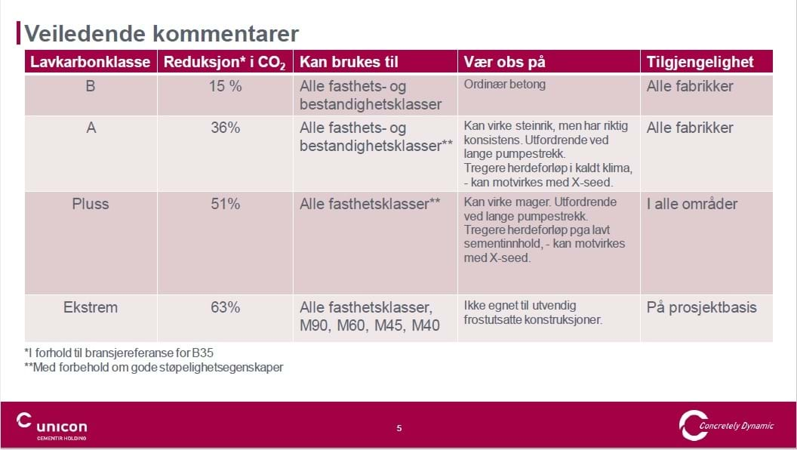
...

Lavkvalitetspukk
...
 |  |  |  |  |  | PRISER | Pris eks. MVA
 |  |  |  |  |  | Kult 20-150mm | 3,387
Utslipp materialproduksjon | kg CO₂e | Fyll ut alle grønne celler | Utslipp materialproduksjon | kg CO₂e | Fyll ut alle grønne celler | Pukk 32-64mm | 3,445
Utslipp transport | kg CO₂e | 0 | Utslipp transport | kg CO₂e | 0 | Pukk 16-32mm | 3,445
 |  |  |  |  |  | Pukk 16-25 mm
 |  |  |  |  |  | Pukk 25-63 mm
Totalt utslipp | kg CO₂e | #VALUE! | Totalt utslipp | kg CO₂e | #VALUE! | Pukk 31,5-63 mm
 | tonn CO₂e | #VALUE! |  | tonn CO₂e | #VALUE! | Kult 20 – 120 mm
 |  |  |  |  |  | Maskin Kult 20 – 200 mm

FORSKJELL KLIMAGASSUTSLIPP
Transport forutsettes å skje med dieseldrevet lastebil/betongbil. Utslippsfaktoren er hentet fra VegLCA - Materialtransport (transport av materialer inn til prosjektet).
PUKKTYPE 1 | kg CO₂e | #VALUE!
PUKKTYPE 2 | kg CO₂e | #VALUE!

Besparelse | kg CO₂e | #VALUE!
 | tonn CO₂e | #VALUE!

